VALUATION
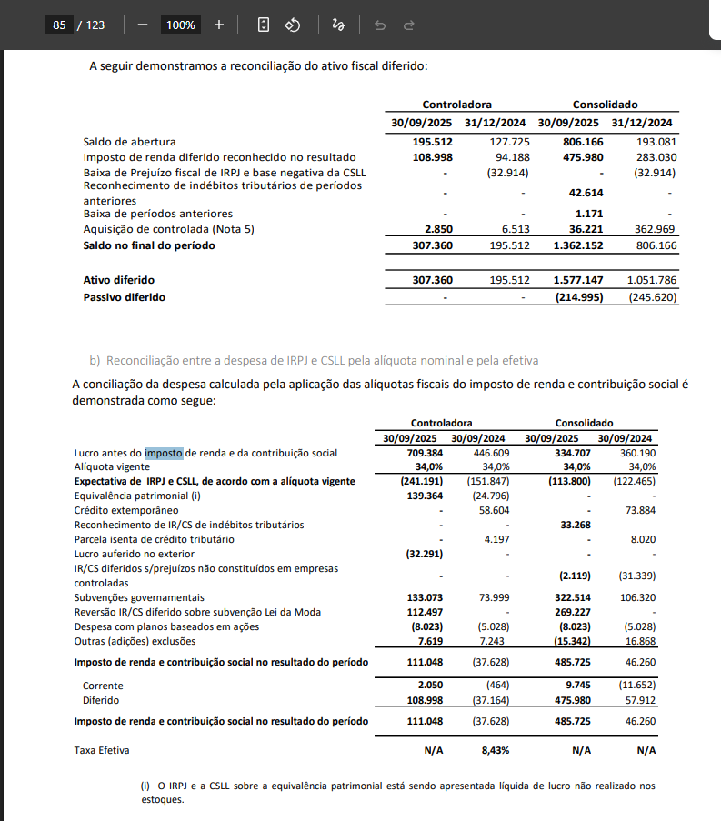

Free Cash Flow to Firm |  |  | 2026 | 2027 | 2028 | 2029 | 2030 | 2031

EBIT |  |  | 826.7 | 869.7 | 915.2 | 963.2 | 1,013.8 | 1,066.9
Tax Shield |  |  | 0.66 | 0.66 | 0.66 | 0.66 | 0.66 | 0.66
(=) NOPAT |  |  | 545.6 | 574.0 | 604.1 | 635.7 | 669.1 | 704.2
(+) D&A |  |  | 623.6 | 704.5 | 726.7 | 748.9 | 771.1 | 793.3
(-) CAPEX |  |  | (487.9) | (503.8) | (520.4) | (537.5) | (555.3) | (573.8)
(-) Change in Working Capital |  |  | (2,229.1) | 767.2 | 903.3 | 1,015.9 | 850.5 | 39.5

(=) FCFF |  |  | (1,547.8) | 1,541.9 | 1,713.7 | 1,863.0 | 1,735.4 | 963.1

Fluxo de Caixa para a Firma a ser Descontado |  |  | (1,547.8) | 1,541.9 | 1,713.7 | 1,863.0 | 1,735.4 | 963.1
Valor Terminal |  |  |  |  |  |  |  | 8,545.4
 |  |  |  |  |  |  |  | 9,412.2 | 5x | EBITDA @31

% WACC (R$, nominal) |  |  | 12.38% | 12.38% | 12.38% | 12.38% | 12.38% | 12.38%

Períodos a serem Descontados (Fluxo de Caixa) |  | - | 1 | 2 | 3 | 4 | 5 | 6
Períodos a serem Descontados (Valor Terminal) |  |  |  |  |  |  |  | 6

VPL dos Fluxos de Caixa para a Firma @2025E, EoP |  | 3,664.8 | (1,377.3) | 1,220.8 | 1,207.3 | 1,167.9 | 968.0 | 478.0
VPL do Valor Terminal @2025E, EoP |  | 4,241.48
Valor Terminal enquanto % do Valor da Firma |  | 53.65%

Valor da Firma |  | 7,906.3
(-) Dívida Líquida 2025A |  | (3,062.6)
(=) Valor do Equity |  | 4,843.7

EV/EBITDA | x | 4.01 x
EV/Receita Líquida | x | 0.67 x

Total de ON |  | 206,489,813
Price por Share |  | 38.29

P/L |  | 10.68 x
Lucro por Ação |  | 3.59

Preço em 29.01.26 |  | 27
Upside Prospectivo |  | 41.81%

 |  |  |  |  |  |  |  |  |  |  |  |  |  | Pag 93: | https://api.mziq.com/mzfilemanager/v2/d/2edfd667-eaa1-4187-9777-1528284720de/e89d181a-523a-363f-3154-bc922be24581?origin=2

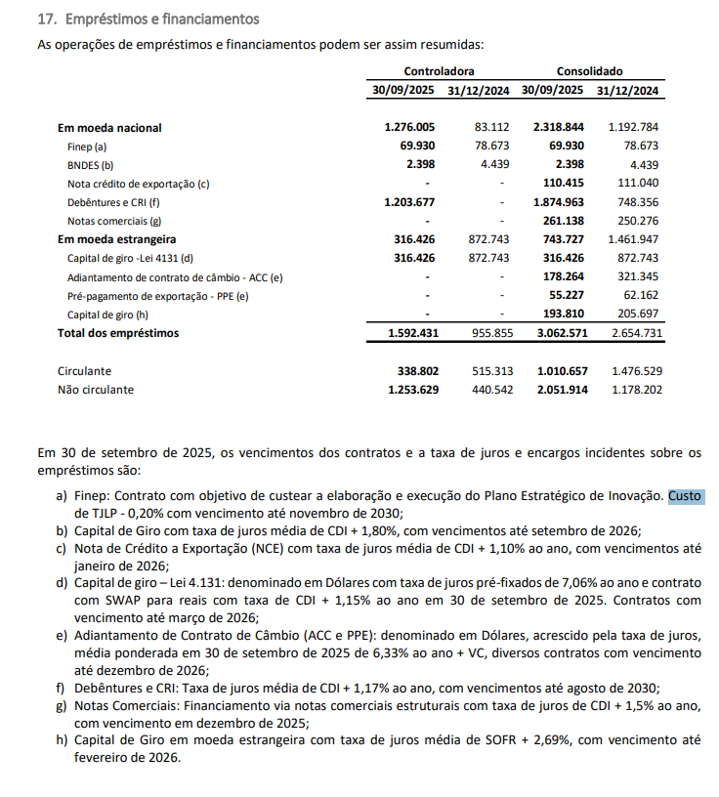
Cost of Capital
WACC Build-Up

Risk-free rate Brazil | 13.74%
NTNB 2029 Spread (Jan/26) | 6.83%
Long-Term Inflation | 5.85%
Beta (β) | 0.270
Risk Premium Brazil (Damodaran, 2025) | 7.21%
Cost of Equity (Ke) via CAPM | 15.69%
Cost of Debt (Kd) | 16.07%
Capital Structure | -
Debt-to-Value | 65.0%
Equity-to-Value | 35.0%
Marginal Tax rate | 34%
Target WACC % | 12.38%

Annual Growth Rate in Perpetuity (g) | 1.00%

Stock Beta (β)

Investing Pro (5y) | 0.27
Quant Brazil (4 dias atrás) | 1.63
Trading View (1y) | 1.33 |  | 2016 | 2017 | 2018 | 2019 | 2020 | 2021 | 2022 | 2023 | 2024 | 2025 | Hoje
Oceans14 | 1.15 |  | 0.58 | 1.01 | 1 | 0.58 | 0.93 | 0.96 | 1.05 | 1.64 | 1.62 | 1.61 | 1.63
Yahoo Finance (5Y) | 0.27

Preço Alvo
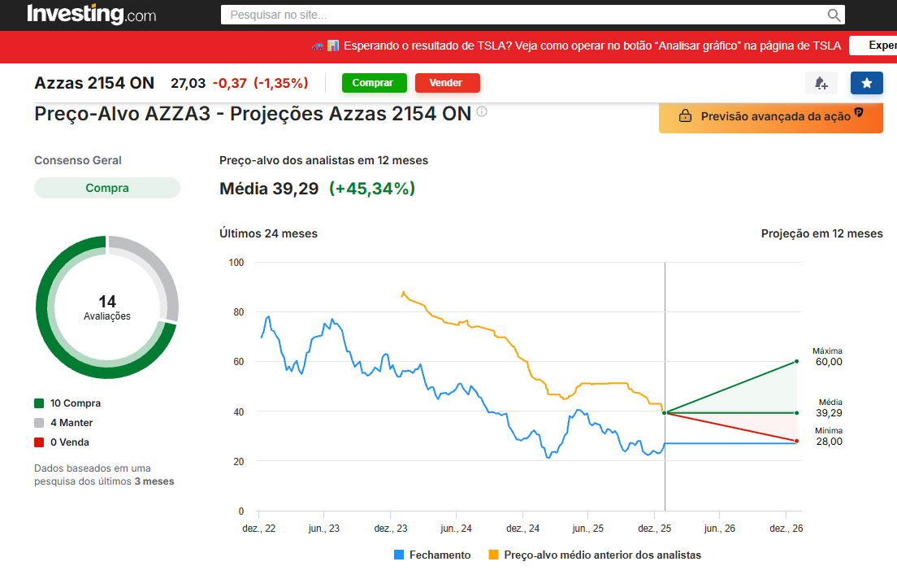

Casa de Research | Preço Alvo por ON

BTG | 51.00
XP | 55.00
Itaú BBA | 36.00
UBS | 37.00
CITI | 28.00
Empiricus | 41.00

Média | 41.33

Disclaimer
Planilha com informações financeiras pro forma:
Em 31 de julho de 2024, a incorporação do Grupo Soma pela Arezzo&Co foi consumada, resultando na extinção do Grupo Soma e sua sucessão, sem solução de continuidade, pela Arezzo&Co (“Combinação de Negócios”). Nesta mesma data, a Arezzo&Co passou a ser denominada “AZZAS 2154”.
Em decorrência da Combinação de Negócios, as informações financeiras da AZZAS 2154 passaram a consolidar os resultados do Grupo SOMA. Assim, considerando que as informações financeiras referentes ao terceiro trimestre de 2024 da AZZAS 2154 (“3T24”) são as primeiras informações financeiras a serem divulgadas após a Combinação de Negócios e, ainda, dada a data de consumação da operação, que o 3T24 abrange informações financeiras de três meses da Arezzo&Co (de 1° de julho de 2024 a 30 de setembro de 2024) e dois meses do Grupo Soma (de 1° de agosto de 2024 a 30 de setembro de 2024), para auxiliar o mercado na análise dos resultados e facilitar a visualização e interpretação dos dados do 3T24 da AZZAS 2154, foram disponibilizados, nesta data, informações financeiras pro forma.
As informações financeiras pro forma simulam a nova estrutura da AZZAS 2154 em unidades de negócio e tratamentos contábeis entre Arezzo&Co e Grupo Soma, como se a Combinação de Negócios tivesse ocorrido no primeiro trimestre de 2022 (“1TR22”).
A AZZAS 2154 ressalta que:
1. As informações pro forma possuem caráter meramente informativo e foram elaboradas exclusivamente para auxiliar o mercado na simulação dos resultados combinados, tendo em vista a Combinação de Negócios e destinam-se única e exclusivamente para facilitar a visualização e interpretação dos dados do 3T24 da AZZAS 2154;
2. As informações pro forma contém tão somente equalizações contábeis e de critérios nas Demonstrações de Resultados desde o primeiro trimestre de 2022 até o segundo trimestre de 2024 da Arezzo&Co e do Grupo Soma, foram elaborada pela Companhia, não tendo sido auditadas e ou revisadas pelos auditores independentes da Companhia e não constituem, sob qualquer hipótese, demonstrações financeiras, conforme a legislação e regulamentação aplicáveis;
3. As informações pro forma foram apresentadas em caráter voluntário e preparadas sem qualquer finalidade de serem informação financeira pro forma nos moldes da Orientação Técnica OCPC 06 do Comitê de Pronunciamentos Contábeis.
4. As informações pro forma não devem ser usadas como base para decisões de investimento, tampouco interpretadas como projeções de desempenho futuro da AZZAS 2154;
5. As informações pro forma não substituem quaisquer informações financeiras auditadas previamente divulgadas pela Arezzo&Co, pelo Grupo Soma ou pela Azzas 2154, tampouco as informações financeiras pro forma divulgadas no contexto da Combinação de Negócios;
6. Recomenda-se aos investidores uma análise independente e detalhada das informações pro forma sempre e somente em conjunto com as informações financeiras revisadas ou auditadas da Arezzo&Co, do Grupo Soma ou da Azzas 2154, conforme o caso.
Considerações para a elaboração da Planilha Pro-forma:
Equalizações contábeis e de critérios nas DREs 1T22-2T24:
- Contabilização de devoluções na receita bruta com contrapartida na linha de devoluções;
- Contabilização da receita de frete de e-commerce como receita bruta com contrapartida na linha de despesas comerciais;
- Contabilização de subvenções de ICMS brutos como receita de impostos com contrapartida no CMV;
- Ajuste AVP fornecedores com contrapartida na despesa financeira;
- Exclusão da taxa de cartão de crédito da despesa comercial com contrapartida na despesa financeira;
- Ajuste do imposto de renda e contribuição social refletindo primordialmente a mudança na contabilização da subvenção de ICMS;
Em relação aos resultados pro-forma recorrentes:
- São refletidos os ajustes realizados historicamente nos resultados divulgados pela Arezzo&Co e pelo Grupo Soma;
- As despesas referentes ao reconhecimento de incentivos de longo prazo (ILP) foram excluídas;
- Os ajustes ao EBITDA Recorrente (pro-forma) e ao Lucro Líquido Recorrente (pro-forma) referentes ao 3T24 encontram-se detalhados nos seus respectivos anexos de reconciliação.

